Лист1
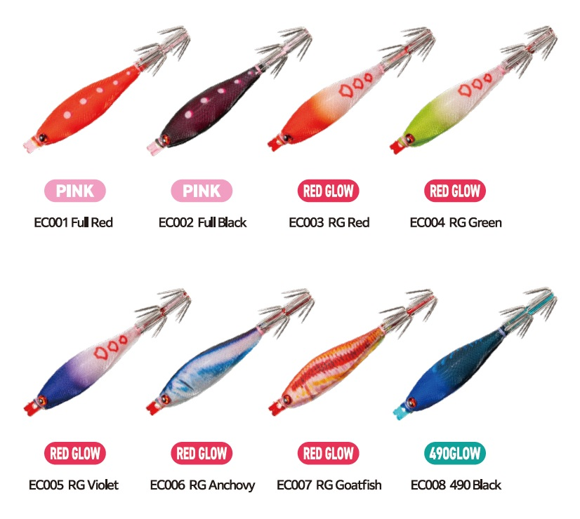
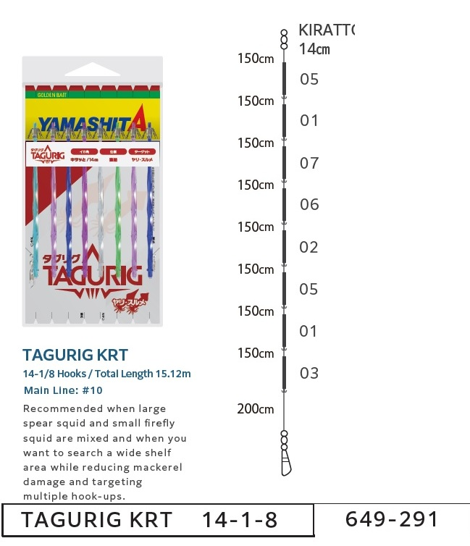
НАИМЕНОВАНИЕ | МОДЕЛЬ | ЦВЕТ | АРТИКУЛ | ЗАКАЗ | ЦЕНА РУБЛИ НДС | СУММА ЗАКАЗА
Кальмарница | Squish 7-2 | EC001 FRD | 648-508 |  | 368 | 0
Кальмарница | Squish 7-2 | EC002 FBK | 648-515 |  | 368 | 0
Кальмарница | Squish 7-2 | EC003 RRD | 648-522 |  | 368 | 0
Кальмарница | Squish 7-2 | EC004 RGR | 648-539 |  | 368 | 0
Кальмарница | Squish 7-2 | EC005 RVL | 648-546 |  | 368 | 0
Кальмарница | Squish 7-2 | EC006 RAC | 648-553 |  | 368 | 0
Кальмарница | Squish 7-2 | EC007 RGF | 648-560 |  | 368 | 0
Кальмарница | Squish 7-2 | EC007 490BK | 648-577 |  | 368 | 0
Кальмарница перо | Pikapika Taglace 11-1 | 01 PC | 649-390 |  | 98 | 0
Кальмарница перо | Pikapika Taglace 11-1 | 02 RZB | 649-406 |  | 98 | 0
Кальмарница перо | Pikapika Taglace 11-1 | 03 SB | 649-413 |  | 98 | 0
Кальмарница перо | Pikapika Taglace 11-1 | 04 MB | 649-420 |  | 98 | 0
Кальмарница перо | Pikapika Taglace 11-1 | 05 CT | 649-437 |  | 98 | 0
Кальмарница перо | Pikapika Taglace 11-1 | 06 K | 649-444 |  | 98 | 0
Кальмарница перо | Pikapika Taglace 11-1 | 07 MN | 649-451 |  | 98 | 0
Кальмарница перо | Pikapika Taglace 14-1T | 01 PC | 649-468 |  | 109 | 0
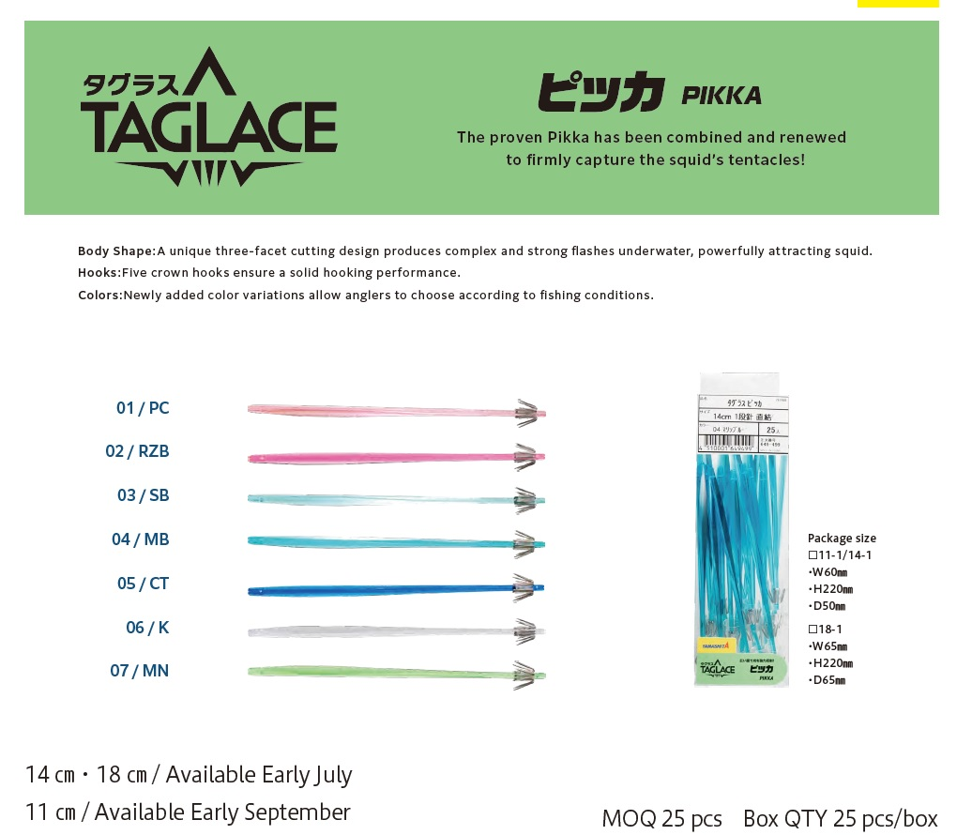
Кальмарница перо | Pikapika Taglace 14-1T | 02 RZB | 649-475 |  | 109 | 0
Кальмарница перо | Pikapika Taglace 14-1T | 03 SB | 649-482 |  | 109 | 0
Кальмарница перо | Pikapika Taglace 14-1T | 04 MB | 649-499 |  | 109 | 0
Кальмарница перо | Pikapika Taglace 14-1T | 05 CT | 649-505 |  | 109 | 0
Кальмарница перо | Pikapika Taglace 14-1T | 06 K | 649-512 |  | 109 | 0
Кальмарница перо | Pikapika Taglace 14-1T | 07 MN | 649-529 |  | 109 | 0
Кальмарница перо | Pikapika Taglace 18-1T | 01 PC | 649-536 |  | 118 | 0
Кальмарница перо | Pikapika Taglace 18-1T | 02 RZB | 649-543 |  | 118 | 0
Кальмарница перо | Pikapika Taglace 18-1T | 03 SB | 649-550 |  | 118 | 0
Кальмарница перо | Pikapika Taglace 18-1T | 04 MB | 649-567 |  | 118 | 0
Кальмарница перо | Pikapika Taglace 18-1T | 05 CT | 649-574 |  | 118 | 0
Кальмарница перо | Pikapika Taglace 18-1T | 06 K | 649-581 |  | 118 | 0
Кальмарница перо | Pikapika Taglace 18-1T | 07 MN | 649-598 |  | 118 | 0
Снасть перья | Tagurig Krt 14-1-8 | Kiratto | 649-291 |  | 1272 | 0
Снасть перья | Tagurig Pika 14-1-6 | Pikapika | 649-239 |  | 1001 | 0
Снасть перья | Tagurig Pika 14-1-8 | Pikapika | 649-246 |  | 1272 | 0
Снасть перья | Tagurig Pika 18-1-6 | Pikapika | 649-253 |  | 1136 | 0
Снасть перья | Tagurig Pika 18-1-8 | Pikapika | 649-260 |  | 1461 | 0

